Start
Deckungsbeitragsrechnung Getreide

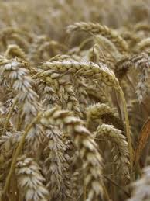
 | Schritt für Schritt zum Deckungsbeitrag
 | ….
 | ….
 | ….

 |  | Start >>

